상품제안서
타이틀리스트Prov1 골프공6구+에폭시볼마커자석클립2set+높이조절골프티 | 상품코드: S27658

 |  |  |  |  |  |  | 02-713-8555 | www.synergygift.co.kr
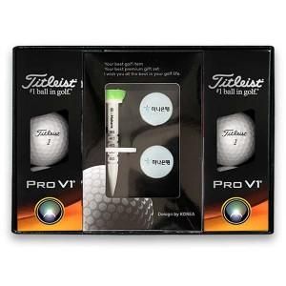

【상세/제작정보】

【인쇄/포장옵션】 | 풀칼라 / 포장지포장

【공급단가】 | 수량 | 20~ | 50~ | 100~ | 300~ | 500~
*VAT별도 | 단가 | 52,500원 | 51,240원 | 49,140원 | 47,880원 | 46,620원

【상품 URL】 | https://www.synergygift.co.kr:443/src/goods_detail.php?gdno=27658

